ball_pt
v1(V) | 2.66E+00 | 1.98E+00 | 1.44E+00 | 7.12E-01 | 4.59E-01 | 5.40E-02 | 4.00E-03 | 2.00E-03 | 1.00E-03 | 1.00E-02 | 1.30E-02 | 2.50E-02 | 2.50E-02 | 2.80E-02 | 5.60E-02 | 5.53E-01 | 1.80E+00 | 2.83E+00 | 3.14E+00 | 3.86E+00 | 4.25E+00 | 4.65E+00 | 4.99E+00 | 5.30E+00 | 5.46E+00 | 5.67E+00 | 5.79E+00 | 5.85E+00 | 6.03E+00 | 6.21E+00 | 6.34E+00 | 6.40E+00 | 6.45E+00 | 6.52E+00 | 6.57E+00 | 6.60E+00 | 6.62E+00 | 6.64E+00 | 6.68E+00 | 6.68E+00 | 6.68E+00 | 6.68E+00 | 6.68E+00 | 6.68E+00 | 6.67E+00 | 6.66E+00 | 6.66E+00 | 6.66E+00 | 6.66E+00 | 6.66E+00 | 6.66E+00 | 6.66E+00 | 6.66E+00 | 6.66E+00 | 6.66E+00 | 6.66E+00 | 6.66E+00 | 6.66E+00 | 6.66E+00 | 6.66E+00 | 6.66E+00 | 6.66E+00 | 6.66E+00 | 6.66E+00 | 6.66E+00 | 6.66E+00 | 6.66E+00
v2(V) | 4.44E+00 | 4.43E+00 | 4.43E+00 | 4.42E+00 | 4.41E+00 | 4.37E+00 | 4.27E+00 | 4.20E+00 | 4.12E+00 | 4.05E+00 | 3.96E+00 | 3.87E+00 | 3.77E+00 | 3.68E+00 | 3.53E+00 | 3.43E+00 | 3.26E+00 | 3.04E+00 | 2.93E+00 | 2.68E+00 | 2.48E+00 | 2.20E+00 | 1.85E+00 | 1.41E+00 | 1.11E+00 | 6.43E-01 | 2.25E-01 | 1.05E-01 | 1.00E-01 | 7.70E-02 | 7.80E-02 | 6.90E-02 | 6.90E-02 | 6.90E-02 | 8.00E-02 | 9.10E-02 | 9.40E-02 | 1.11E-01 | 1.94E-01 | 2.94E-01 | 4.16E-01 | 6.09E-01 | 7.85E-01 | 1.13E+00 | 1.34E+00 | 1.55E+00 | 1.81E+00 | 2.06E+00 | 2.26E+00 | 2.40E+00 | 2.55E+00 | 2.74E+00 | 2.96E+00 | 3.08E+00 | 3.24E+00 | 3.35E+00 | 3.53E+00 | 3.71E+00 | 3.82E+00 | 3.91E+00 | 4.06E+00 | 4.14E+00 | 4.20E+00 | 4.28E+00 | 4.37E+00 | 4.42E+00 | 4.45E+00
y(pol) | 0.00E+00 | 6.40E-02 | 1.11E-01 | 1.77E-01 | 2.00E-01 | 2.63E-01 | 3.24E-01 | 3.58E-01 | 4.02E-01 | 4.34E-01 | 4.80E-01 | 5.21E-01 | 5.72E-01 | 6.11E-01 | 6.68E-01 | 7.03E-01 | 7.52E-01 | 8.06E-01 | 8.25E-01 | 8.76E-01 | 9.11E-01 | 9.55E-01 | 1.00E+00 | 1.06E+00 | 1.09E+00 | 1.15E+00 | 1.20E+00 | 1.22E+00 | 1.27E+00 | 1.35E+00 | 1.43E+00 | 1.47E+00 | 1.50E+00 | 1.56E+00 | 1.61E+00 | 1.64E+00 | 1.67E+00 | 1.70E+00 | 1.73E+00 | 1.77E+00 | 1.79E+00 | 1.81E+00 | 1.83E+00 | 1.89E+00 | 1.92E+00 | 1.96E+00 | 1.99E+00 | 2.04E+00 | 2.09E+00 | 2.12E+00 | 2.15E+00 | 2.20E+00 | 2.26E+00 | 2.29E+00 | 2.33E+00 | 2.36E+00 | 2.41E+00 | 2.46E+00 | 2.50E+00 | 2.53E+00 | 2.59E+00 | 2.62E+00 | 2.64E+00 | 2.68E+00 | 2.73E+00 | 2.77E+00 | 2.83E+00

Posição y (polegadas)

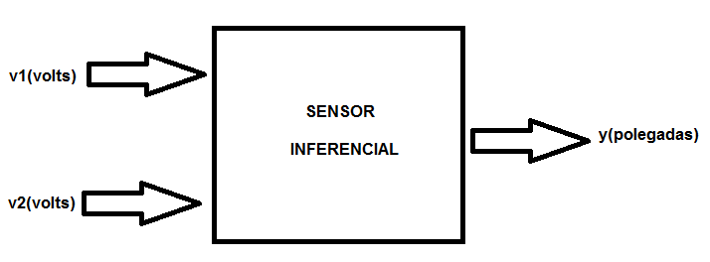

Referência: http://hagan.okstate.edu/NNDesign.pdf (pág.23-2)

